关系图
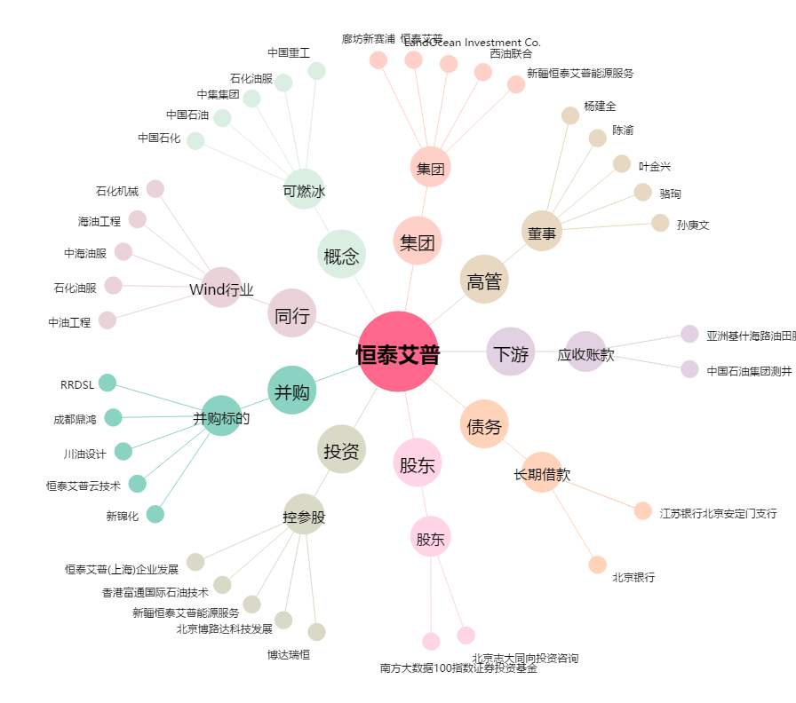
恒泰艾普[300157.SZ] - 关系概览图

